상품제안서
백청자상감운학문자개명함+자개USB | 상품코드: S46505

 |  |  |  |  |  |  | 02-713-8555 | www.synergygift.co.kr
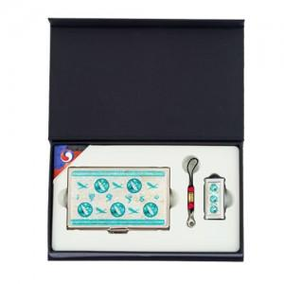

【상세/제작정보】

【인쇄/포장옵션】 | 레이저2곳 / 포장지포장

【공급단가】 | 수량 | 20~ | 100~ | 300~ | 500~ | 1,000~
*VAT별도 | 8GB | 21,760원 | 20,910원 | 19,890원 | 19,380원 | 19,040원
 | 16GB | 24,320원 | 23,370원 | 22,230원 | 21,660원 | 21,280원
 | 32GB | 26,880원 | 25,830원 | 24,570원 | 23,940원 | 23,520원
 | 64GB | 29,440원 | 28,290원 | 26,910원 | 26,220원 | 25,760원

【상품 URL】 | https://www.synergygift.co.kr:443/src/goods_detail.php?gdno=46505

